Blad1
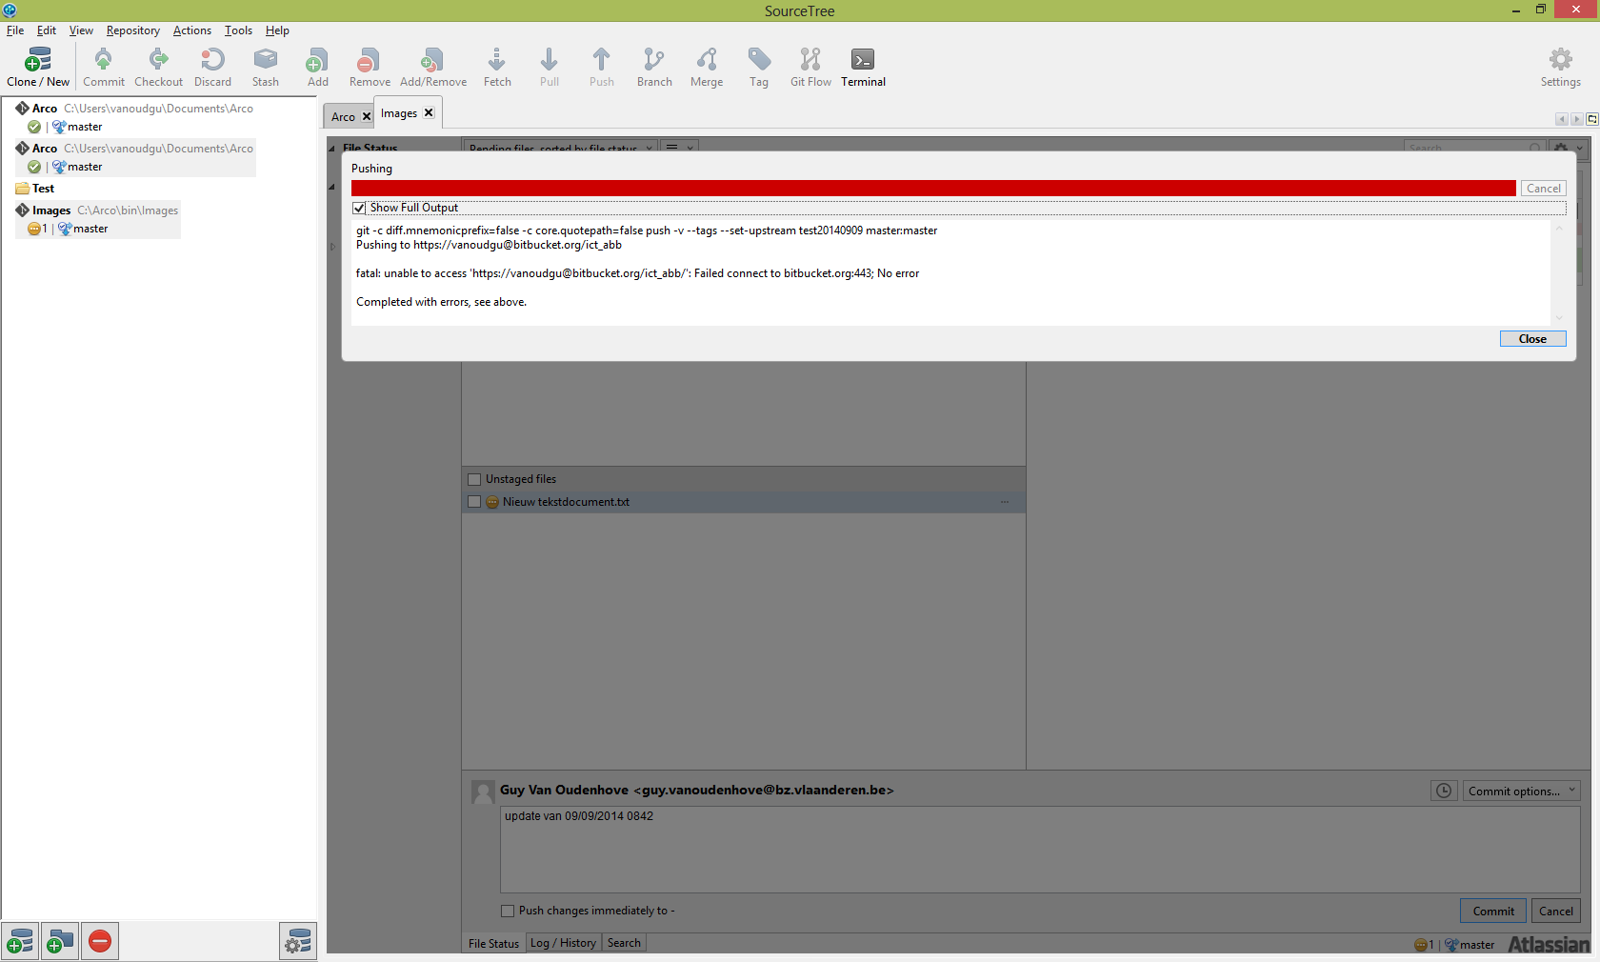

Blad2
Free software version control system

1) Voor de client versie, download Atlassian Source Tree
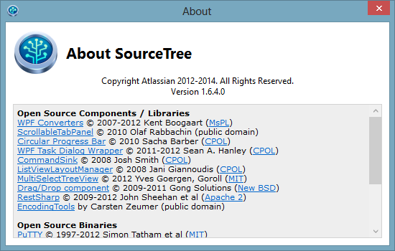

2) Wijzig de proxy voor ABB
Tool -> Option -> Network
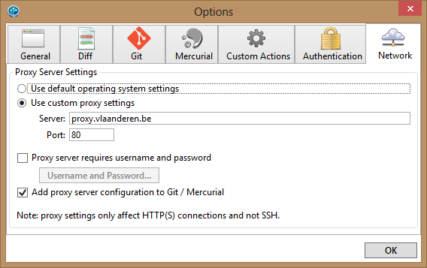

3) Download git bash for free

4 )Om te bewaren in de cloud
Maak een account in https://github.com
Vandaar kan je uitgenodigd worden tot een team

